Seleccion_Variables_Modelo_Fina
 | 0
SUM_CA_Pesos_Mov_Dias_sum | 100
SUM_TC_limite_sum | 91
SUM_TC_revol_sum | 91 | Training
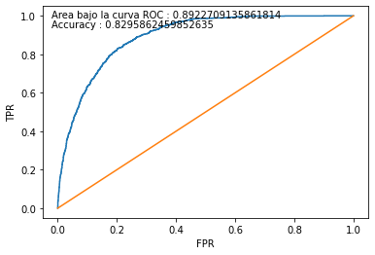
Cliente_Edad_ord | 86 | Score | malo | bueno | Total | malos acum | buenos acum | % malos | % buenos | Lift | % malos acum | % buenos acum | %pob | KS | %pob acum
SUM_TC_origencomprastot_1_6 | 85 | 1 | 374 | 1,743 | 2,117 | 374 | 1743 | 18% | 82% | 3 | 2% | 32% | 10% | 29.1% | 10%
SUM_CA_Pesos_Sueldo_acreditacion_mto_de_1_6 | 84 | 2 | 819 | 1,298 | 2,117 | 1,193 | 3041 | 39% | 61% | 2 | 8% | 55% | 10% | 47.3% | 20%
SUM_Tx_Tas_sum | 79 | 3 | 1,136 | 981 | 2,117 | 2,329 | 4022 | 54% | 46% | 2 | 15% | 73% | 10% | 57.8% | 30%
SUM_TC_pago_min_1_9 | 77 | 4 | 1,436 | 681 | 2,117 | 3,765 | 4703 | 68% | 32% | 1 | 24% | 85% | 10% | 60.9% | 40%
SUM_Tx_HB_sum | 76 | 5 | 1,641 | 476 | 2,117 | 5,406 | 5179 | 78% | 22% | 1 | 35% | 94% | 10% | 59.0% | 50%
SUM_TC_pago_min_1_6 | 74 | 6 | 1,889 | 227 | 2,116 | 7,295 | 5406 | 89% | 11% | 0 | 47% | 98% | 10% | 51.1% | 60%
SUM_TC_consumocuot_1_9 | 72 | 7 | 2,020 | 96 | 2,116 | 9,315 | 5502 | 95% | 5% | 0 | 60% | 99% | 10% | 39.9% | 70%
SUM_Tx_Caja_sum | 64 | 8 | 2,093 | 26 | 2,119 | 11,408 | 5528 | 99% | 1% | 0 | 73% | 100% | 10% | 27.0% | 80%
SUM_CA_Pesos_SD_Primer_Dia_Mes_sum | 58 | 9 | 2,228 | 4 | 2,232 | 13,636 | 5532 | 100% | 0% | 0 | 87% | 100% | 11% | 12.8% | 91%
tc_producto_new_dummy_J55660124XX012 | 57 | 10 | 2,000 | - | 2,000 | 15,636 | 5532 | 100% | 0% | - | 100% | 100% | 9% | 0.0% | 100%
SUM_TC_limite_1_9 | 55 |  | 15,636 | 5,532 | 21,168 |  |  |  | 26%
PAQUETE_VIG_dummy_No | 47
TC_Tit_CoBranding_dummy_No | 38
CA_Vig_Pesos_PS_dummy_No | 35
tc_producto_new_dummy_J55660104XX012 | 28
tc_producto_new_dummy_J55660123XX012 | 14 | Testing
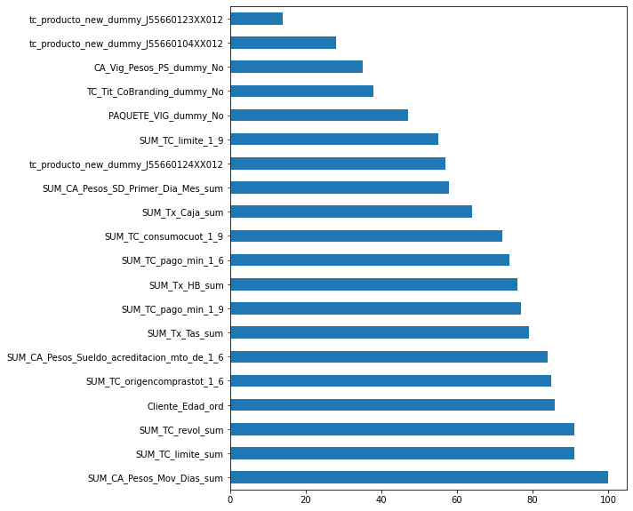
 |  | Score | malo | bueno | Total | malos acum | buenos acum | % malos | % buenos | Lift | % malos acum | % buenos acum | %pob | KS | %pob acum
 |  | 1 | 103 | 424 | 527 | 103 | 424 | 20% | 80% | 3 | 3% | 31% | 10% | 28.2% | 10%
 |  | 2 | 185 | 322 | 507 | 288 | 746 | 36% | 64% | 2 | 7% | 54% | 10% | 46.8% | 20%
 |  | 3 | 268 | 248 | 516 | 556 | 994 | 52% | 48% | 2 | 14% | 72% | 10% | 58.0% | 29%
 |  | 4 | 339 | 180 | 519 | 895 | 1,174 | 65% | 35% | 1 | 23% | 85% | 10% | 62.4% | 39%
 |  | 5 | 393 | 101 | 494 | 1,288 | 1,275 | 80% | 20% | 1 | 33% | 93% | 9% | 59.7% | 48%
 |  | 6 | 448 | 72 | 520 | 1,736 | 1,347 | 86% | 14% | 1 | 44% | 98% | 10% | 53.5% | 58%
 |  | 7 | 550 | 18 | 568 | 2,286 | 1,365 | 97% | 3% | 0 | 58% | 99% | 11% | 40.8% | 69%
 |  | 8 | 531 | 10 | 541 | 2,817 | 1,375 | 98% | 2% | 0 | 72% | 100% | 10% | 27.9% | 79%
 |  | 9 | 569 | 1 | 570 | 3,386 | 1,376 | 100% | 0% | 0 | 86% | 100% | 11% | 13.5% | 90%
 |  | 10 | 530 | 1 | 531 | 3,916 | 1,377 | 100% | 0% | 0 | 100% | 100% | 10% | 0.0% | 100%
 |  |  | 3,916 | 1,377 | 5,293 |  |  |  | 26%

